Báo cáo thống kê
 | Ngày bắt đầu | Ngày kết thúc | Kiểu báo cáo

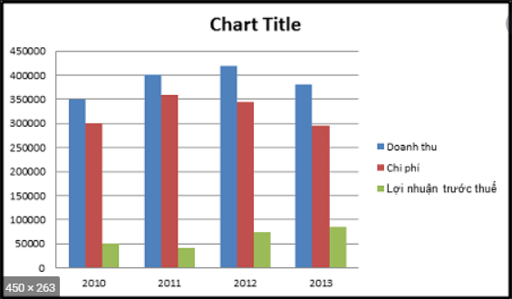

Kiểu báo cáo sẽ là Key trước giá trị sau nó có dạng combobox và giao diện vẽ như kia

